RL FOTOGRAFICO II
CAMARA MUNICIPAL DE OURILANDIA DO NORTE
Relatório Fotográfico da Reforma da Sede da Camara Municipal de Ourilandia do Nortde
1. Apresentação
O presente relatório Fotograico refere - se ao levantamento de dados realizado por vistoria técnica in loco, com o objetivo demostrar o andamento das obras da Reforma do Predio da Camara Municipal de Ourilandia do Norte, Referente a Segunda Medicao.
2. Descrição
Objetivando a Fiscalizacao da obra e diante da verificacao in-loco se faz necessarioas as devidas conferencias e acompanhadmento das respectivas medicoes, pra assim possibilitar os devidos pagamentos de acordo com as medicoes aferidas.
3. Memorial Fotográfico
FOTO 01 |  | FOTO 02
Placa da obra - Fachada Princip. | DATA: 21/11/2023 | Sala Reuniao |  |  | DATA: 21/11/2023
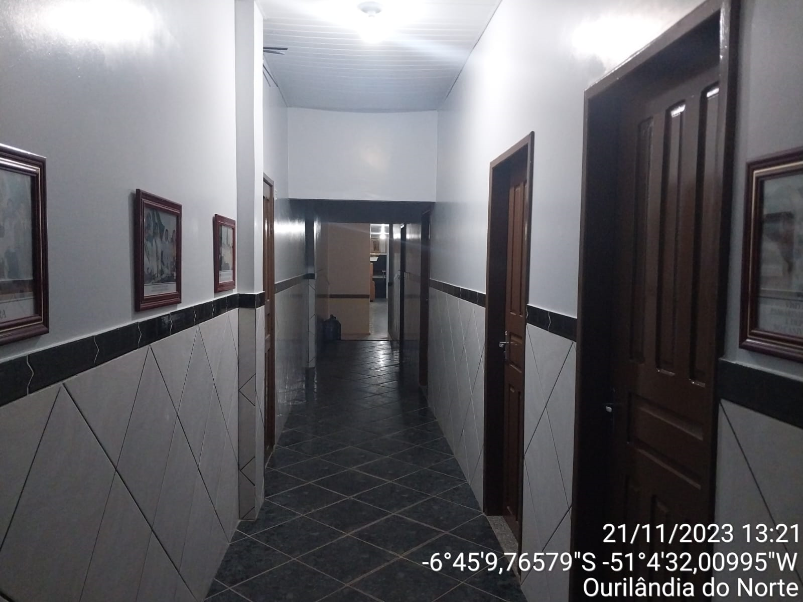 |  | 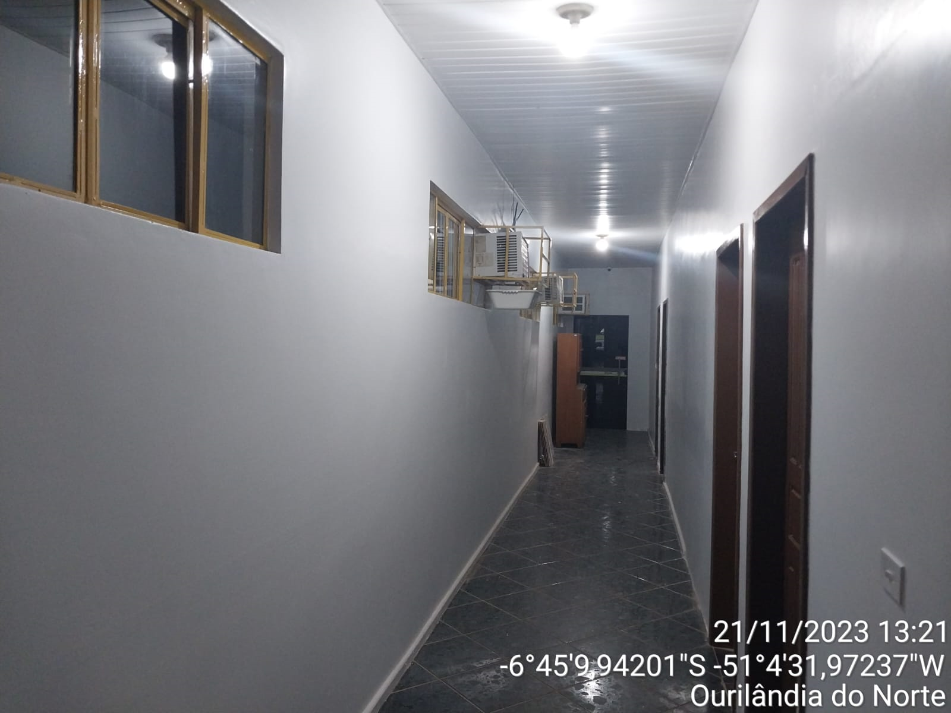

FOTO 03 |  | FOTO 04
Gabinete | DATA: 17/11/2023 | Plenario |  |  | DATA: 17/11/2023
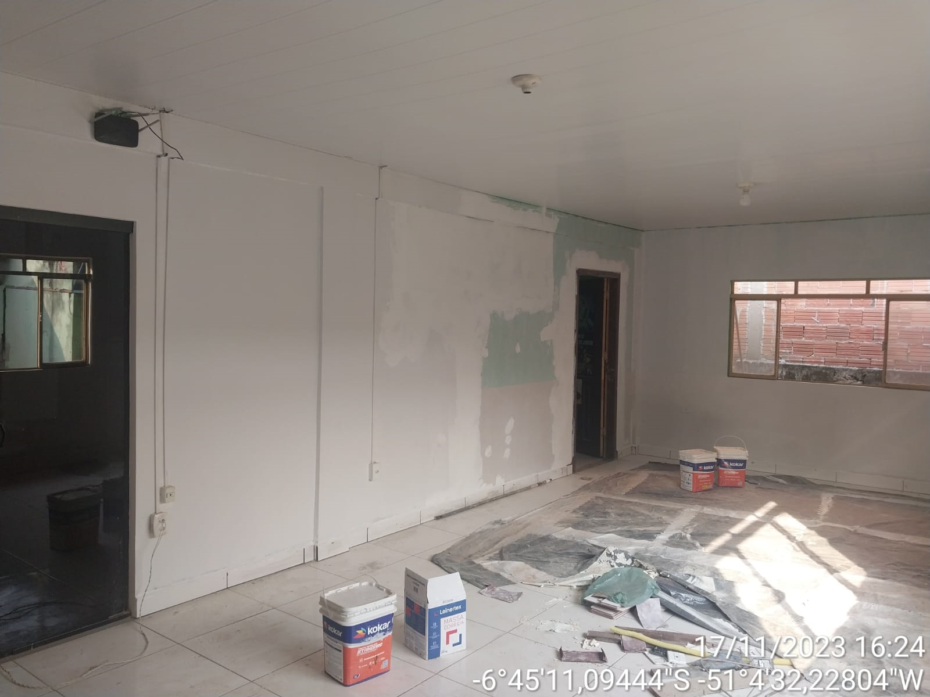 |  | 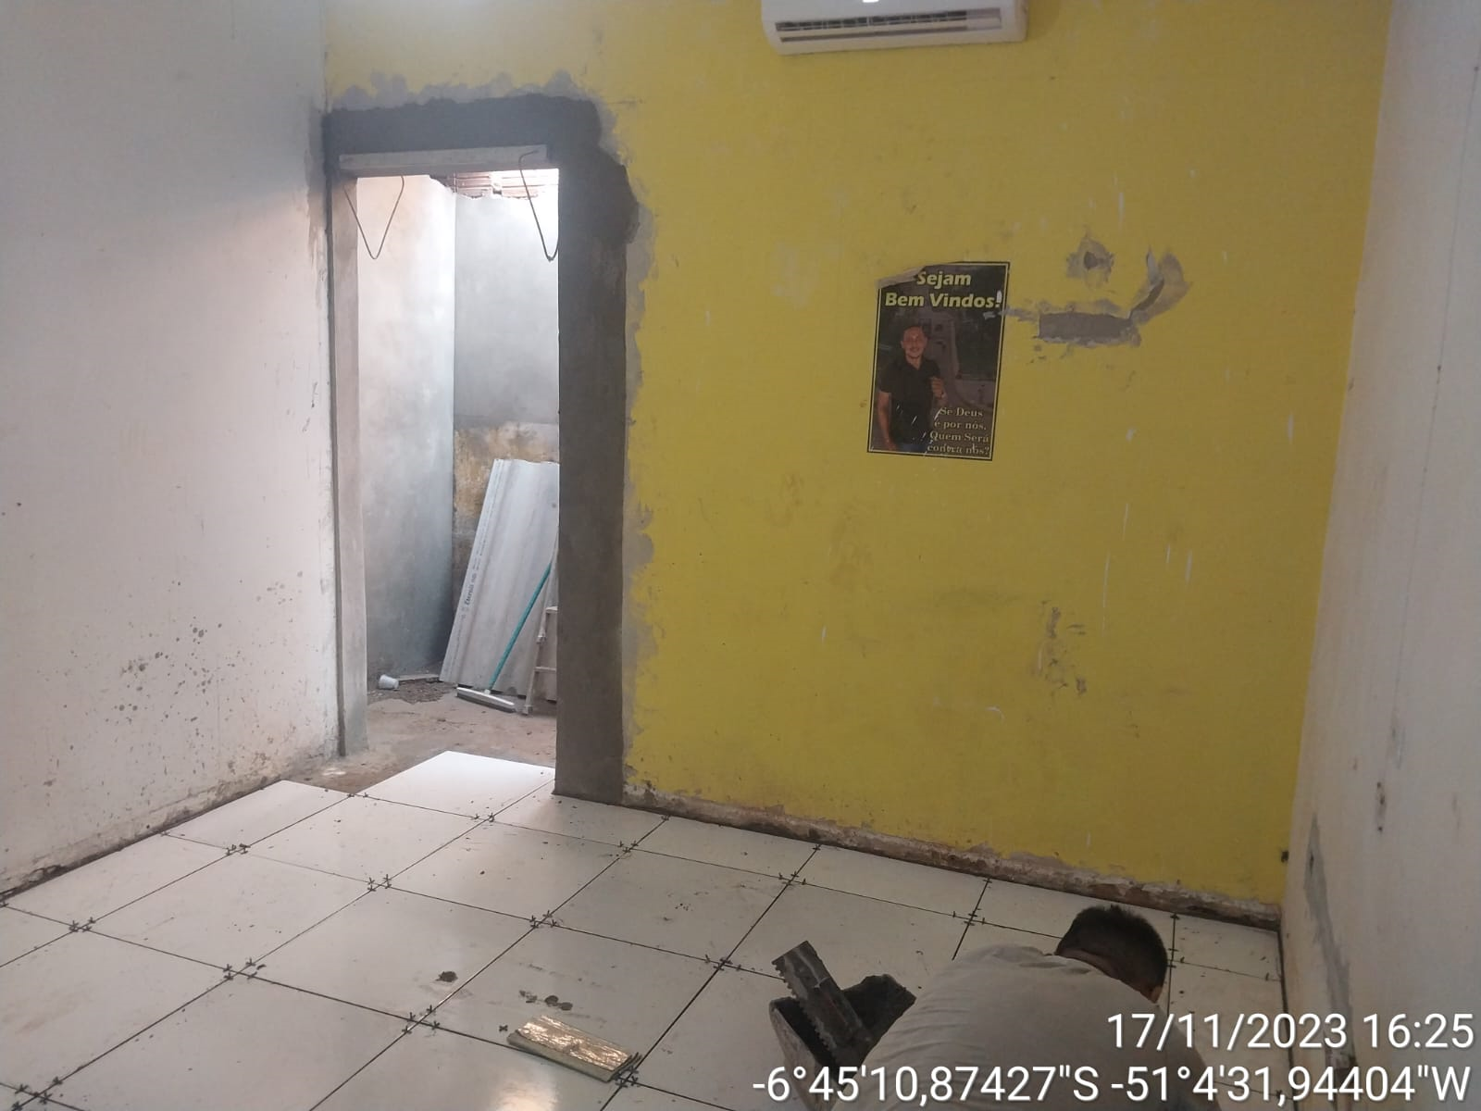

FOTO 05 |  | FOTO 06
Gabinete | DATA: 17/11/2023 | Plenario |  |  | DATA: 17/11/2023
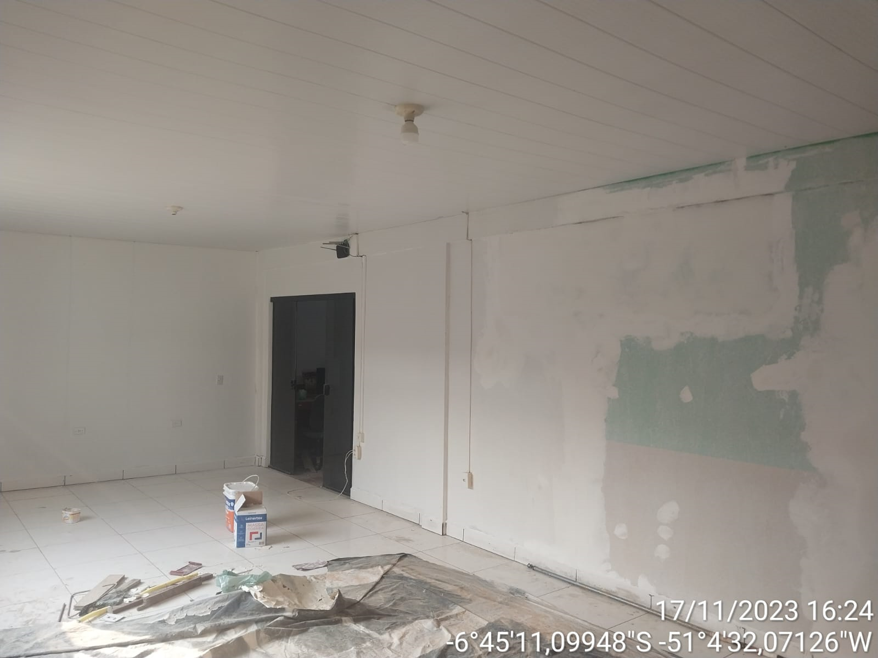 |  | 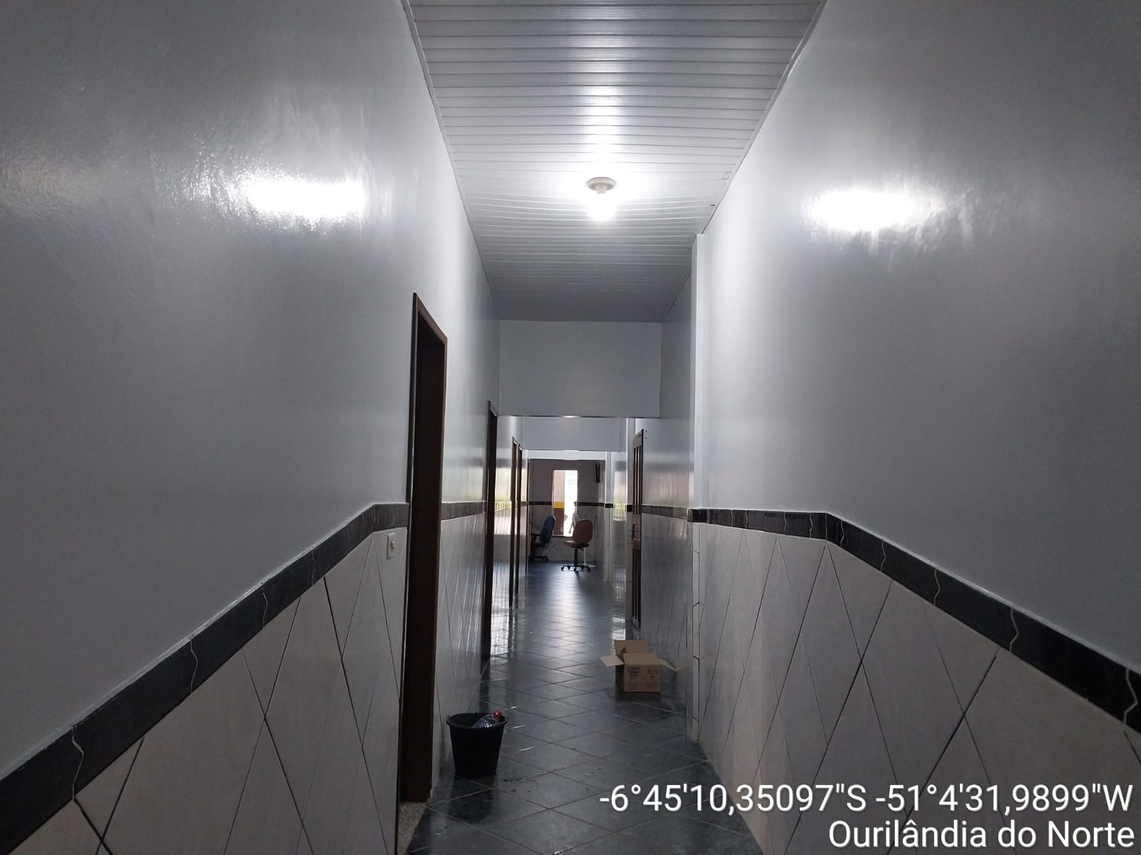
5. Conclusão
Foi realizado fiscalizaçao e vistorias técnicas de obras, e assim constatando as execucoes previstas em projeto e planilhas orcamentaria na Reforma do Predio da Camara Municipal de Ourilandia do Norte.
NG DE ARAUJO CONSTRUTORA E SERVICOS |  | _________________________________________ Joao Vitor Rodrigues FISCAL DO CONCTRATO PORTARIA N. 059/2023 Eng. Civil-CREA:152200498-0 |  |  |  | 1
CNPJ: 28.659.680/0001-79

 |  |  | q | 1

